オーナー管理 mst
● | コントローラー名 |  |  | UserController | ※過去データに影響するので物理削除しない

 | 主要モデル |  |  | User | オーナーマスタ

 | ファンクション |  | ① | オーナー一覧画面//index | オーナーの一覧を表示する | GET | /user | user.index | App\Http\Controllers\UserController@index

 |  |  | ② | オーナー詳細画面//show | オーナーの詳細を表示する | GET | /user/{user} | user.show | App\Http\Controllers\UserController@show

 |  |  | ③ | オーナー登録画面//create | オーナー作成画面を表示する | GET | /user/create | user.create | App\Http\Controllers\UserController@create

 |  |  | ④ | オーナー登録処理//store | オーナー作成を行う | POST | /user | user.store | App\Http\Controllers\UserController@store

 |  |  | ⑤ | オーナー更新画面//edit | オーナー更新画面を表示する | GET | /user/{user}/edit | user.edit | App\Http\Controllers\UserController@edit

 |  |  | ⑥ | オーナー更新処理//update | オーナー更新を行う | POST | /user/{user} | user.update | App\Http\Controllers\UserController@update

 | User

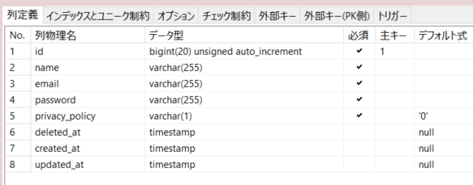

① | オーナー一覧画面//index
 | ＜Model＞User(Read)

 | ① | テーブルの全レコードを取得する
 | ② | 取得したレコードを一覧表示する
 | ③ | オーナーニュース紐づけ一覧画面へのリンクを表示する

② | オーナー詳細画面//show
 | ＜Model＞User(Read)

 | ① | 選択されたidのレコードを取得する
 | ② | 取得したレコードを画面表示する

③ | オーナー登録画面//create
 | ＜Model＞なし

 | ① | レコード登録画面を表示する

④ | オーナー登録処理//store
 | ＜Model＞User(Create)

 | ① | 入力内容でレコードを作成する

⑤ | オーナー更新画面//edit
 | ＜Model＞User(Read)

 | ① | 選択されたidのレコードを取得する
 | ② | 取得したレコードを入力部品内に表示する

⑥ | オーナー更新処理//update
 | ＜Model＞User(Update)

 | ① | 入力内容でレコードを更新する
 | ② | 削除のチェックボックスが入力されている場合は論理削除する

オーナーニュース管理 紐付
● | コントローラー名 |  |  | UserNewsController | ※情報を取りためていくだけなので削除は行わない
 |  |  |  |  | ※「表示終了日」登録をするため、更新は可能

 | 主要モデル |  |  | UserNewsBind | オーナー＆ニュース紐づけ

 | ファンクション |  | ① | オーナーニュース紐づけ一覧画面//index | オーナーニュースの紐づけの一覧を表示する | GET | /usernews | usernews.index | App\Http\Controllers\UserNewsController@index

 |  |  | ② | オーナーニュース紐づけ登録画面//create | オーナーニュース紐づけ登録画面を表示する | GET | /usernews | usernews.create | App\Http\Controllers\UserNewsController@create

 |  |  | ③ | オーナーニュース紐づけ登録処理//store | オーナーニュース紐づけ登録を行う | POST | /usernews/{usernews} | usernews.store | App\Http\Controllers\UserNewsController@store

 | UserNewsBind

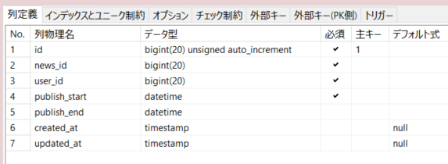

① | オーナーニュース紐づけ一覧画面//index
 | ＜Model＞User(Read)、NewsRecord(Read)、UserNewsBind(Read)

 | ① | テーブルの全レコードを取得する
 | ② | 取得したレコードを一覧表示する（オーナーごとのグルーピング、ニュースごとのグルーピング、切り替え可能）※単なるソート機能でも可
 | ③ | オーナーごとのグルーピング、ニュースごとのグルーピング、切り替え可能 ※単なるソート機能でも可

② | オーナーニュース紐づけ登録画面//create
 | ＜Model＞User(Read)、NewsRecord(Read)

 | ① | オーナーニュース紐づけ登録画面を表示する

③ | オーナーニュース紐づけ登録処理//store
 | ＜Model＞UserNewsBind(Create)

 | ① | 入力内容でレコードを作成する
 | ② | 洗い替え登録を行う

備品管理 mst
● | コントローラー名 |  |  | EquipmentController | ※過去データに影響するので物理削除しない

 | 主要モデル |  |  | Equipment | 備品マスタ

 | ファンクション |  | ① | 備品一覧画面//index | 備品の一覧を表示する | GET | /equipment | equipment.index | App\Http\Controllers\EquipmentController@index

 |  |  | ② | 備品詳細画面//show | 備品の詳細を表示する | GET | /equipment/{equipment} | equipment.show | App\Http\Controllers\EquipmentController@show

 |  |  | ③ | 備品登録画面//create | 備品作成画面を表示する | GET | /equipment/create | equipment.create | App\Http\Controllers\EquipmentController@create

 |  |  | ④ | 備品登録処理//store | 備品作成を行う | POST | /equipment | equipment.store | App\Http\Controllers\EquipmentController@store

 |  |  | ⑤ | 備品更新画面//edit | 備品更新画面を表示する | GET | /equipment/{equipment}/edit | equipment.edit | App\Http\Controllers\EquipmentController@edit

 |  |  | ⑥ | 備品更新処理//update | 備品更新を行う | POST | /equipment/{equipment} | equipment.update | App\Http\Controllers\EquipmentController@update

 | Equipment

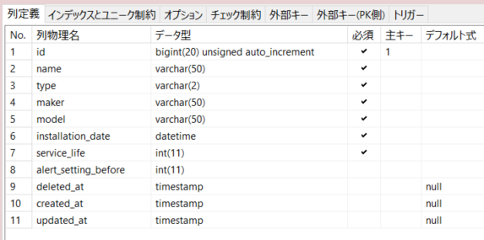

① | 備品一覧画面//index
 | ＜Model＞Equipment(Read)

 | ① | テーブルの全レコードを取得する
 | ② | 取得したレコードを一覧表示する

② | 備品詳細画面//show
 | ＜Model＞Equipment(Read)

 | ① | 選択されたidのレコードを取得する
 | ② | 取得したレコードを画面表示する

③ | 備品登録画面//create
 | ＜Model＞なし

 | ① | レコード登録画面を表示する

④ | 備品登録処理//store
 | ＜Model＞Equipment(Create)

 | ① | 入力内容でレコードを作成する

⑤ | 備品更新画面//edit
 | ＜Model＞Equipment(Read)

 | ① | 選択されたidのレコードを取得する
 | ② | 取得したレコードを入力部品内に表示する

⑥ | 備品更新処理//update
 | ＜Model＞Equipment(Update)

 | ① | 入力内容でレコードを更新する
 | ② | 削除のチェックボックスが入力されている場合は論理削除する

物件管理 mst
● | コントローラー名 |  |  | FacilityController | ※過去データに影響するので物理削除しない

 | 主要モデル |  |  | Facility | 物件マスタ

 | 関連モデル |  |  | UserFacilityBind | オーナー＆物件紐づけ
 |  |  |  | FacilityOptionBind | 物件＆オプション紐づけ

 | ファンクション |  | ① | 物件一覧画面//index | 物件の一覧を表示する |  | GET | /facility | facility.index |  | App\Http\Controllers\FacilityController@index

 |  |  | ② | 物件詳細画面//show | 物件の詳細を表示する |  | GET | /facility/{facility} | facility.show |  | App\Http\Controllers\FacilityController@show

 |  |  | ③ | 物件登録画面//create | 物件作成画面を表示する |  | GET | /facility/create | facility.create |  | App\Http\Controllers\FacilityController@create

 |  |  | ④ | 物件登録処理//store | 物件作成を行う |  | POST | /facility | facility.store |  | App\Http\Controllers\FacilityController@store

 |  |  | ⑤ | 物件更新画面//edit | 物件更新画面を表示する |  | GET | /facility/{facility}/edit | facility.edit |  | App\Http\Controllers\FacilityController@edit

 |  |  | ⑥ | 物件更新処理//update | 物件更新を行う |  | POST | /facility/{facility} | facility.update |  | App\Http\Controllers\FacilityController@update

 | Facility |  |  |  |  | UserFacilityBind |  |  |  | FacilityOptionBind

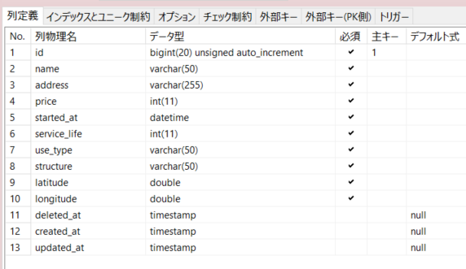

① | 物件一覧画面//index
 | ＜Model＞UserFacilityBind(Read)、Facility(Read)

 | ① | テーブルの全レコードを取得する
 | ② | 取得したレコードを一覧表示する

② | 物件詳細画面//show
 | ＜Model＞UserFacilityBind(Read)、Facility(Read)、FacilityOptionBind(Read)、Option(Read)、FacilityPhoto(Read)、FacilityWorthRecord(Read)

 | ① | 選択されたidのレコードを取得する
 | ② | 取得したレコードを画面表示する

③ | 物件登録画面//create
 | ＜Model＞Option(Read)

 | ① | レコード登録画面を表示する

④ | 物件登録処理//store
 | ＜Model＞Facility(Create)、UserFacilityBind(Create,Delete)、FacilityOptionBind(Create,Delete)

 | ① | 入力内容でレコードを作成する
 | ② | オーナー＆物件紐づけテーブルを洗い替えする
 | ③ | 物件＆オプション紐づけテーブルを洗い替えする

⑤ | 物件更新画面//edit
 | ＜Model＞Option(Read)、Facility(Read)

 | ① | 選択されたidのレコードを取得する
 | ② | 取得したレコードを入力部品内に表示する

⑥ | 物件更新処理//update
 | ＜Model＞Facility(Update)、UserFacilityBind(Create, Delete)、FacilityOptionBind(Create, Delete)

 | ① | 入力内容でレコードを更新する
 | ② | 削除のチェックボックスが入力されている場合は論理削除する
 | ③ | オーナー＆物件紐づけテーブルを洗い替えする
 | ④ | 物件＆オプション紐づけテーブルを洗い替えする

資産管理 mst
● | コントローラー名 |  |  | AssetController | ※過去データに影響するので物理削除しない

 | 主要モデル |  |  | Asset | 資産マスタ

 | 関連モデル |  |  | AssetEquipmentBind | 資産＆備品紐づけ

 | ファンクション |  | ① | 資産一覧画面//index | 資産の一覧を表示する |  | GET | /asset | asset.index | App\Http\Controllers\AssetController@index

 |  |  | ② | 資産詳細画面//show | 資産の詳細を表示する |  | GET | /asset/{asset} | asset.show | App\Http\Controllers\AssetController@show

 |  |  | ③ | 資産登録画面//create | 資産作成画面を表示する |  | GET | /asset/create | asset.create | App\Http\Controllers\AssetController@create

 |  |  | ④ | 資産登録処理//store | 資産作成を行う |  | POST | /asset | asset.store | App\Http\Controllers\AssetController@store

 |  |  | ⑤ | 資産更新画面//edit | 資産更新画面を表示する |  | GET | /asset/{asset}/edit | asset.edit | App\Http\Controllers\AssetController@edit

 |  |  | ⑥ | 資産更新処理//update | 資産更新を行う |  | POST | /asset/{asset} | asset.update | App\Http\Controllers\AssetController@update

 | Asset |  |  |  |  | AssetEquipmentBind

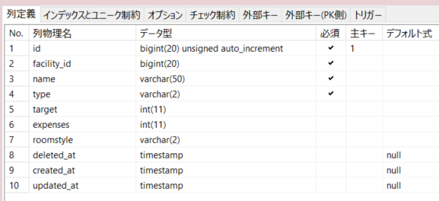

① | 資産一覧画面//index
 | ＜Model＞Facility(Read)、Asset(Read) 、AssetType(Read)、RoomStyle(Read)

 | ① | テーブルの全レコードを取得する
 | ② | 取得したレコードを一覧表示する
 | ③ | 貸出期間の内外で、資産貸出管理のリンクが変わる（登録or更新）
 | ④ | 貸出期間の内外で、資産貸出出納管理のリンクが変わる（登録or更新）

② | 資産詳細画面//show
 | ＜Model＞Facility(Read)、Asset(Read)、AssetType(Read)、RoomStyle(Read)、AssetEquipmentBind(Read)、Equipment(Read)、AssetPhoto(Read)、AssetLendCollectRecord(Read)

 | ① | 選択されたidのレコードを取得する
 | ② | 取得したレコードを画面表示する

③ | 資産登録画面//create
 | ＜Model＞Facility(Read)、AssetType(Read)、RoomStyle(Read)、Equipment(Read)

 | ① | レコード登録画面を表示する

④ | 資産登録処理//store
 | ＜Model＞Asset(Create)、AssetEquipmentBind(Create, Delete)

 | ① | 入力内容でレコードを作成する
 | ② | 資産＆備品紐づけテーブルを洗い替えする

⑤ | 資産更新画面//edit
 | ＜Model＞Facility(Read)、AssetType(Read)、RoomStyle(Read)、Asset(Read)、AssetEquipmentBind(Read)、Equipment(Read)

 | ① | 選択されたidのレコードを取得する
 | ② | 取得したレコードを入力部品内に表示する

⑥ | 資産更新処理//update
 | ＜Model＞Asset(Update)、AssetEquipmentBind(Create, Delete)

 | ① | 入力内容でレコードを更新する
 | ② | 削除のチェックボックスが入力されている場合は論理削除する
 | ③ | 資産＆備品紐づけテーブルを洗い替えする

資産貸出管理
● | コントローラー名 |  |  | AssetLendController | ※情報を取りためていくだけなので削除は行わない
 |  |  |  |  | ※「貸出終了日」登録をするため、更新は可能

 | 主要モデル |  |  | AssetLend | 資産貸出

 | ファンクション |  | ① | 資産貸出登録画面//create | 資産貸出作成画面を表示する | GET | /assetlend/create | assetlend.create | App\Http\Controllers\AssetLendController@create

 |  |  | ② | 資産貸出登録処理//store | 資産貸出作成を行う | POST | /assetlend | assetlend.store | App\Http\Controllers\AssetLendController@store

 |  |  | ③ | 資産貸出更新画面//edit | 資産貸出更新画面を表示する | GET | /assetlend/{assetlend}/edit | assetlend.edit | App\Http\Controllers\AssetLendController@edit

 |  |  | ④ | 資産貸出更新処理//update | 資産貸出更新を行う | POST | /assetlend/{assetlend} | assetlend.update | App\Http\Controllers\AssetLendController@update

 | AssetLend

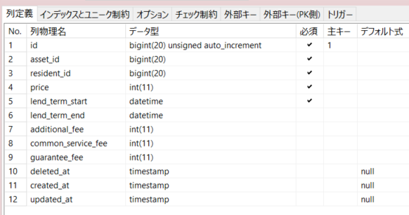

① | 資産貸出登録画面//create
 | ＜Model＞Facility(Read)、Asset(Read)、Resident(Read)、AssetLend(Read)

 | ① | レコード登録画面を表示する

② | 資産貸出登録処理//store
 | ＜Model＞AssetLend(Create)

 | ① | 入力内容でレコードを作成する

③ | 資産貸出更新画面//edit
 | ＜Model＞Facility(Read)、Asset(Read)、Resident(Read)、AssetLend(Read)

 | ① | 選択されたidのレコードを取得する
 | ② | 取得したレコードを入力部品内に表示する

④ | 資産貸出更新処理//update
 | ＜Model＞AssetLend(Update)

 | ① | 入力内容でレコードを更新する

利用者トラブル管理 紐付
● | コントローラー名 |  |  | ResitentTroubleController | ※情報を取りためていくだけなので削除は行わない
 |  |  |  |  | ※「解決日」登録をするため、更新は可能

 | 主要モデル |  |  | ResitentTroubleBind | 利用者＆トラブル紐づけ

 | ファンクション |  | ① | 利用者トラブル登録画面//create | 利用者トラブル作成画面を表示する | GET | /resitenttrouble/create | resitenttrouble.create | App\Http\Controllers\ResitentTroubleController@create

 |  |  | ② | 利用者トラブル登録処理//store | 利用者トラブル作成を行う | POST | /resitenttrouble | resitenttrouble.store | App\Http\Controllers\ResitentTroubleController@store

 |  |  | ③ | 利用者トラブル更新画面//edit | 利用者トラブル更新画面を表示する | GET | /resitenttrouble/{resitenttrouble}/edit | resitenttrouble.edit | App\Http\Controllers\ResitentTroubleController@edit

 |  |  | ④ | 利用者トラブル更新処理//update | 利用者トラブル更新を行う | POST | /resitenttrouble/{resitenttrouble} | resitenttrouble.update | App\Http\Controllers\ResitentTroubleController@update

 | ResitentTroubleBind

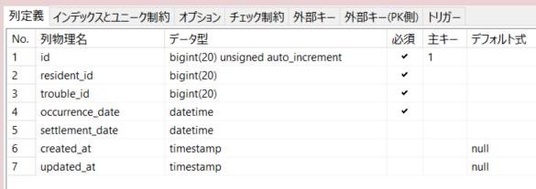

① | 利用者トラブル登録画面//create
 | ＜Model＞Facility(Read)、Asset(Read)、Resident(Read) 、Trouble(Read)

 | ① | レコード登録画面を表示する

② | 利用者トラブル登録処理//store
 | ＜Model＞ResidentTroubleBind(create)

 | ① | 入力内容でレコードを作成する

③ | 利用者トラブル更新画面//edit
 | ＜Model＞Facility(Read)、Asset(Read)、Resident(Read)、Trouble(Read)、ResidentTroubleBind(Read)

 | ① | 選択されたidのレコードを取得する
 | ② | 取得したレコードを入力部品内に表示する

④ | 利用者トラブル更新処理//update
 | ＜Model＞ResidentTroubleBind(Update)

 | ① | 入力内容でレコードを更新する

